Hoja1
 |  | RECIBO
 |  |  |  |  |  |  |  |  | N° | 1

 |  |  |  |  |  | Mendoza | , | 2022-12-29
LIQUIDACIÓN DE PAGO |  | Percibido por los conceptos indicados al margen.
Concepto | Importe |  | Recibí(mos) de |  | Sr. | SOSA GABRIEL A.
SERVICIO DOMICILIARIO | 35,000.00
 |  |  | Con domicilio en |  |  | BARRIO BICENTENARIO MANZANA D; CASA 4

 |  |  | La cantidad de | PESOS TREINTA Y CINCO MIL CON 00/100,-

 |  |  | En concepto de pago en efectivo por Servicio Domiciliario. -

 |  |  | Según el siguiente detalle: |  |  |  |  | Trasferencia bancaria por | $ 35,000.00

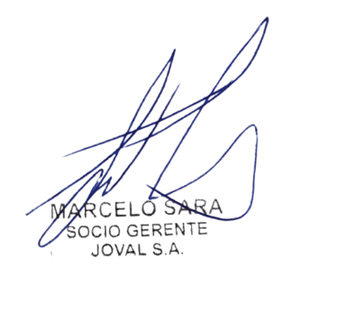
Sub-total | 35,000.00 |  | Observaciones: |  | Sin observaciones

TOTAL | 35,000.00
 |  |  |  |  |  |  |  |  | TOTAL | $ 35,000.00
 |  |  | Firma y aclaración

